技术要求
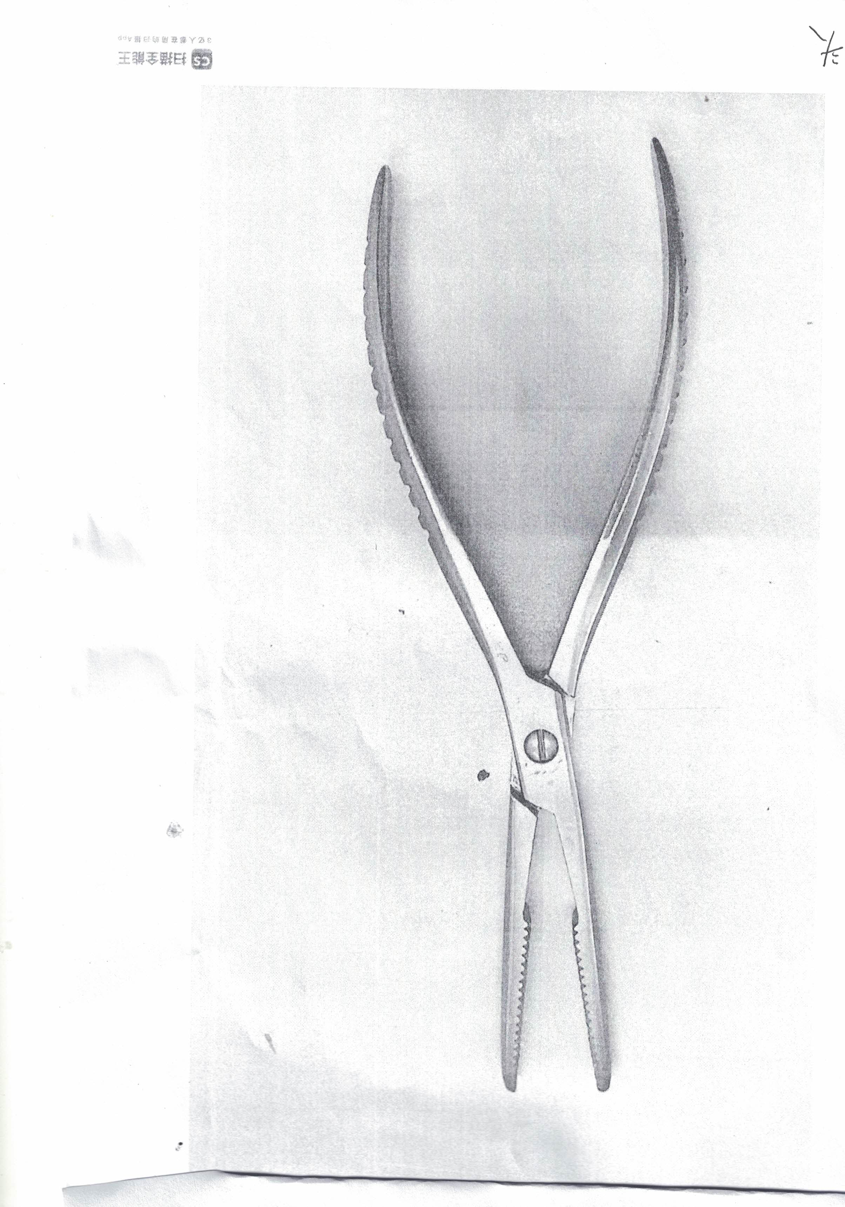
序号 | 产品名称 | 产品规格 | 单位 | 数量 | 技术参数要求
1 | 持骨钳 | 直 | 套 | 10 | 1. 用途：用于骨科手术中夹持、复位或固定骨骼；
 |  |  |  |  | 2. 总长200毫米，直头，钳头带齿（总长公差为：±3%）；
 |  |  |  |  | 3. 与患者接触部分的材料采用20Cr13或更高性能的不锈钢制成，应经热处理，硬度为40HRC - 50HRC；
 |  |  |  |  | 4. 外表面为光亮，粗糙度Ra值为：不大于0.4微米；
 |  |  |  |  | 5. 耐腐蚀性能达到YY/T 0149中沸水试验法b级的规定；
 |  |  |  |  | 6. 产品外形应整齐、对称，钳口齿形清晰、吻合良好，不应有明显的偏歪、扭曲，不应有锋棱、毛刺、裂纹等现象，鳃边的锐角应倒钝。

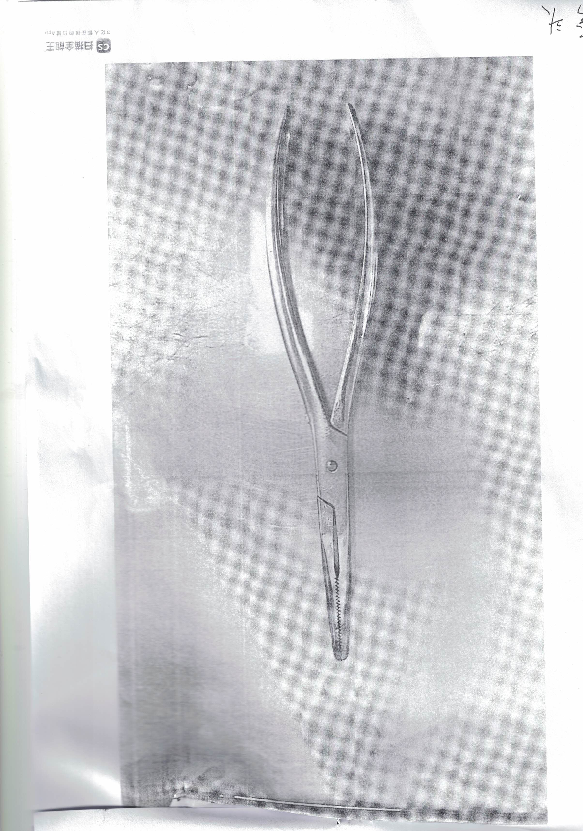
2 | 持骨钳 | 弯 | 套 | 10 | 1. 用途：用于骨科手术中夹持、复位或固定骨骼，弯头设计便于绕过软组织操作；
 |  |  |  |  | 2. 总长200毫米，弯头，钳头带齿（总长公差为：±3%）；
 |  |  |  |  | 3. 与患者接触部分的材料采用20Cr13或更高性能的不锈钢制成，应经热处理，硬度为40HRC - 50HRC；
 |  |  |  |  | 4. 外表面为光亮，粗糙度Ra值为：不大于0.4微米；
 |  |  |  |  | 5. 耐腐蚀性能达到YY/T 0149中沸水试验法b级的规定；
 |  |  |  |  | 6. 产品外形应整齐、对称，弯度均匀，钳口齿形清晰、吻合良好，不应有明显的偏歪、扭曲，不应有锋棱、毛刺、裂纹等现象，鳃边的锐角应倒钝。

